メニュー案
 | 基準 線・円 作成 |  | 文字列準備 |  | 円弧配置 |  |  | コード表作成 | 保存管理 |  | 文字登録／呼出 | その他機能
円弧配列
Arc Arrangement

Reference Line
Fixed form character
Place
Plate PIC
Placement PIC
Arc placement
Target "CH"
Radial direction
Code table
Drawing "resist"
NEW
Primitive "CH"
Frame drawing
Group
Base editing "CH"
Add editing "CH"
Delete
Template
Template 1
DIA direction
Delete
Revision number
Character "regist"
Character search
Relative position
Template 2
Modify
Create
modyfy
Reference Circle
Editing "CH"
Template 3
Move
Editing "CH"
First character
Brand Balloon
Plate
Placement "modi"
Target "CH"
Additional character
Before adding character
Delete
Brand Balloon
Radial direction
DIA direction
Auto Dimensions
Move
Character "regist"
Delete
Reference drawing
Lettering preparation
Plate fixed
Arangement
Table drawing
Conservation management
Character regist

 |  | は追加メニューを示す。

 | 以下は、元のメニューです。

 | 基準 線・円 作成 |  | 文字列準備 | 円弧配置 |  | コード表作成 | 保存管理 |  |  | その他機能
円弧配列
Arc Arrangement

Reference Line
Fixed form character
Arc placement
Target "CH"
Code table
Drawing "resist"
NEW
Group
Delete
Template
Template 1
Radial direction
Delete
Revision number
Reference Circle
Template 2
DIA direction
modyfy
Editing "CH"
Template 3
Placement "modi"
Move
Delete
Brand Balloon
Reference drawing
Lettering preparation
Arangement
Delete
Table drawing
Conservation management

No6、No7
④_面積変動_カスタム仕様_REV03 10ページの【接地形状切出し図…接地形状が全部（ALL）のタイプ】の図

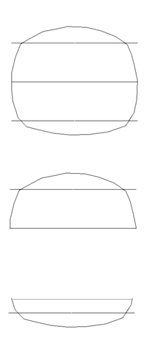

 | All…閉図形になっているストリング形状

 | One side…半円上ストリング形状

 | Bottom side…１／４円ストリング形状

No16
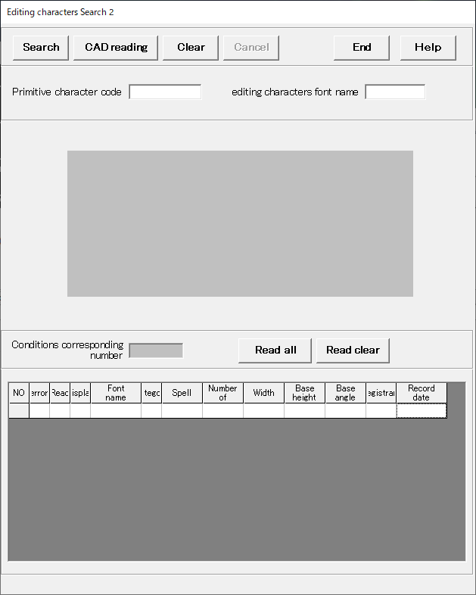

No22
 | 基準 線・円 作成 |  | 文字列準備 |  | 円弧配置 |  | コード表作成 | 保存管理 | その他機能
円弧配列
Arc Arrangement

Reference Line
Fixed form character
Arc placement
Target "CH"
Code table
Drawing "resist"
NEW
Group
Delete
Template
Template 1
Radial direction
Delete
Revision number
Reference Circle
Template 2
DIA direction
modyfy
Primitive "CH"
Template 3
Placement "modi"
Move
Delete
Editing "CH"
Brand Balloon
Delete

Reference drawing
Lettering preparation
Arangement
Table drawing
Conservation management

 | コード表の作成
 |  | 完成図面

 | 保存管理

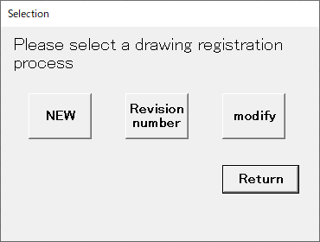
 |  |  |  | NEW |  | 新規
 |  |  |  | Revision number |  | 設計変更
 |  |  |  | modify |  | 上書き変更（同じファイル名で上書き保存）

No23
